1.1
voltar à página inicial |  |  |  | 1 - CLAREZA DO CONTEÚDO
 | S | N | NA
 | x |  |  | 1.1 O sítio Web apresenta um resumo breve do seu propósito, visível sem se fazer scroll
 |  |  |  | Num primeiro vislumbre do sítio Web deve ser visível uma breve definição do seu propósito que dê a indicação ao utilizador de que sítio Web se trata e quais são as tarefas que se podem levar a efeito.

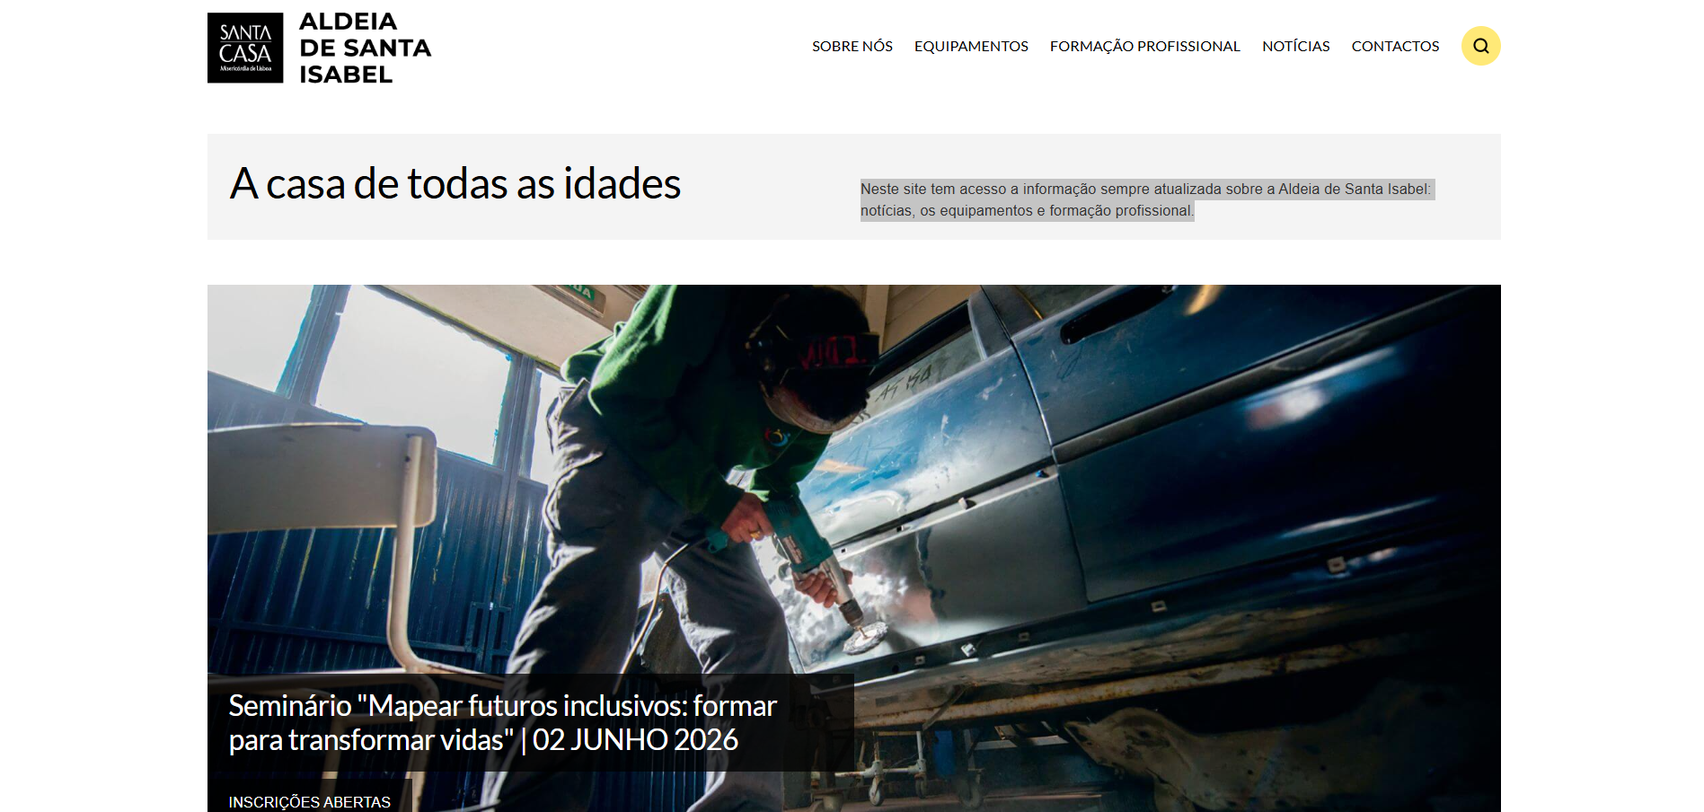
 | Listagem de evidências
 |  |  |  |  | Notas:
 |  |  |  |  | A página inicial apresenta, sem necessidade de scroll, um resumo do propósito do sítio.

1.2
voltar à página inicial |  |  |  | 1 - CLAREZA DO CONTEÚDO
 | S | N | NA
 | x |  |  | 1.2 Os termos mais complexos têm uma definição agregada
 |  |  |  | Quando são usados termos complexos ou técnicos que não sejam de uso corrente, estes devem ter agregada uma definição. Todos os termos definidos desta forma devem fazer parte de um glossário disponível no sítio Web.

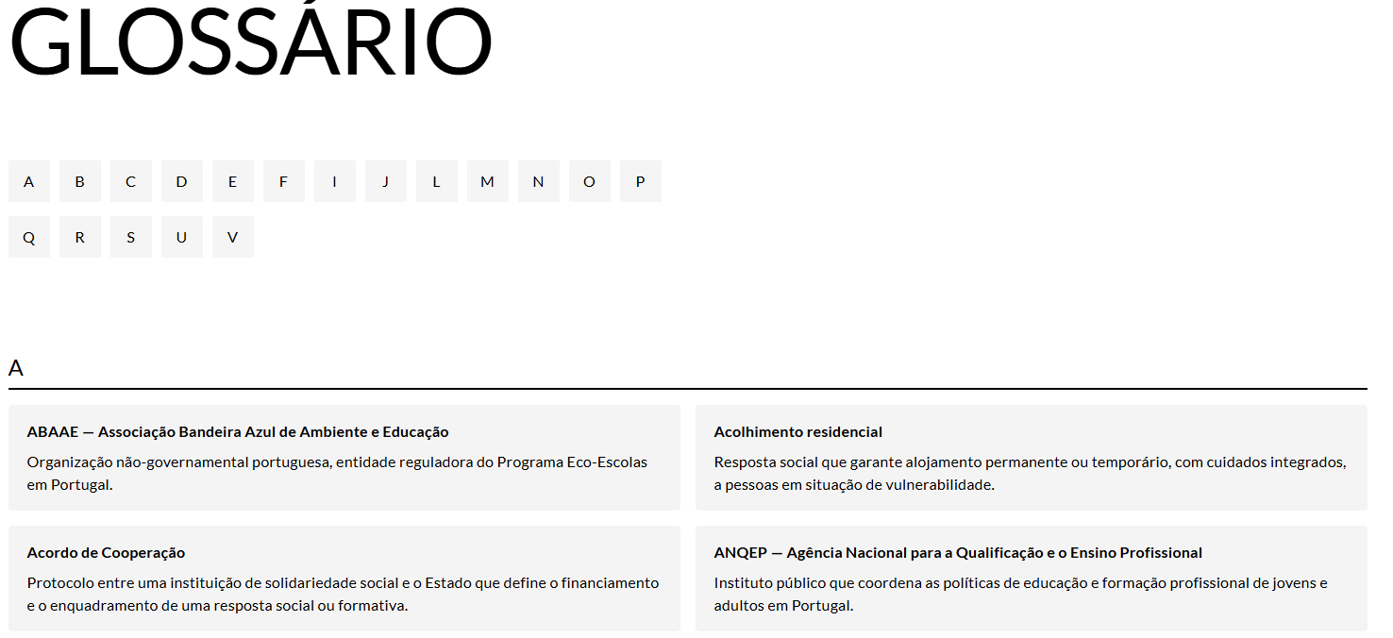
 | Listagem de evidências
 |  |  |  |  | Notas:
 |  |  |  |  | O sítio dispõe de um glossário público onde estão definidos os termos técnicos e específicos utilizados nos conteúdos.

1.3
voltar à página inicial |  |  |  | 1 - CLAREZA DO CONTEÚDO
 | S | N | NA
 | x |  |  | 1.3 Cada bloco de conteúdo contém a sua data de atualização
 |  |  |  | Cada bloco de conteúdo isolado ou conjunto de blocos de conteúdo relacionado deverá ter a data da sua atualização associada, expressa num tamanho de letra 2 pontos abaixo ao do corpo do texto, com contraste mais reduzido mas nunca inferior a 4,5:1.

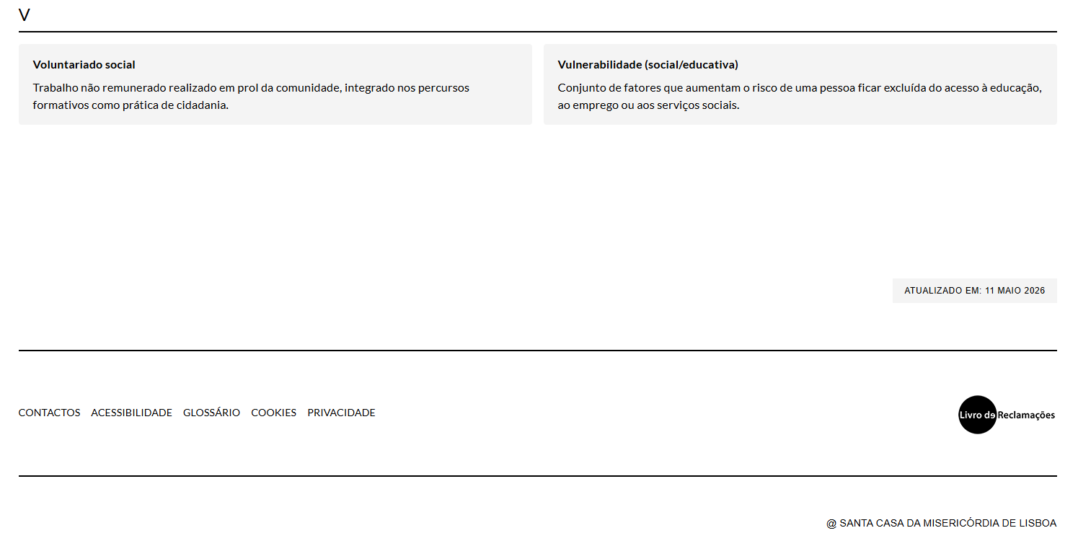
 | Listagem de evidências
 |  |  |  |  | Notas:
 |  |  |  |  | Todas as páginas apresentam a data da última actualização, posicionada acima do rodapé, em tamanho de letra inferior ao corpo de texto e com contraste superior a 4,5:1.

2.1
voltar à página inicial |  |  |  | 2 - USABILIDADE DO CONTEÚDO
 | S | N | NA
 | x |  |  | 2.1 O tipo de letra do corpo do documento é adequado e o tamanho da letra é, no mínimo, de 12 pontos
 |  |  |  | De forma a assegurar a boa legibilidade do texto para todos os utilizadores, o tamanho de letra do texto que compõe o corpo do documento deverá ser, no mínimo, de 12 pontos, assegurando sempre que os mesmos são escaláveis para tamanhos superiores, sempre que o utilizador considere necessário.

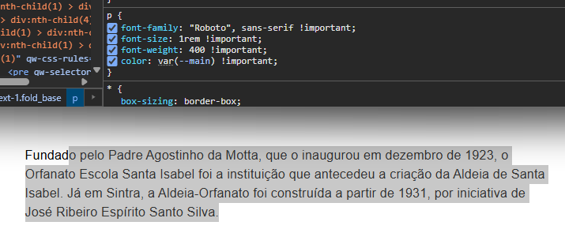
 | Listagem de evidências
 |  |  |  |  | Notas:
 |  |  |  |  | O corpo de texto é apresentado em 1rem, com unidades relativas que permitem o redimensionamento via controlos de zoom do navegador sem perda de funcionalidade.

2.3
voltar à página inicial |  |  |  | 2 - USABILIDADE DO CONTEÚDO
 | S | N | NA
 | x |  |  | 2.3 Blocos e linhas de texto com largura não superior a 100 caracteres
 |  |  |  | Para manter o conforto de leitura, os blocos ou linhas de texto não deverão ter mais de 100 caracteres de largura. Os 80 caracteres correspondem à dimensão que se apresenta nos estudos como a mais confortável para os utilizadores.

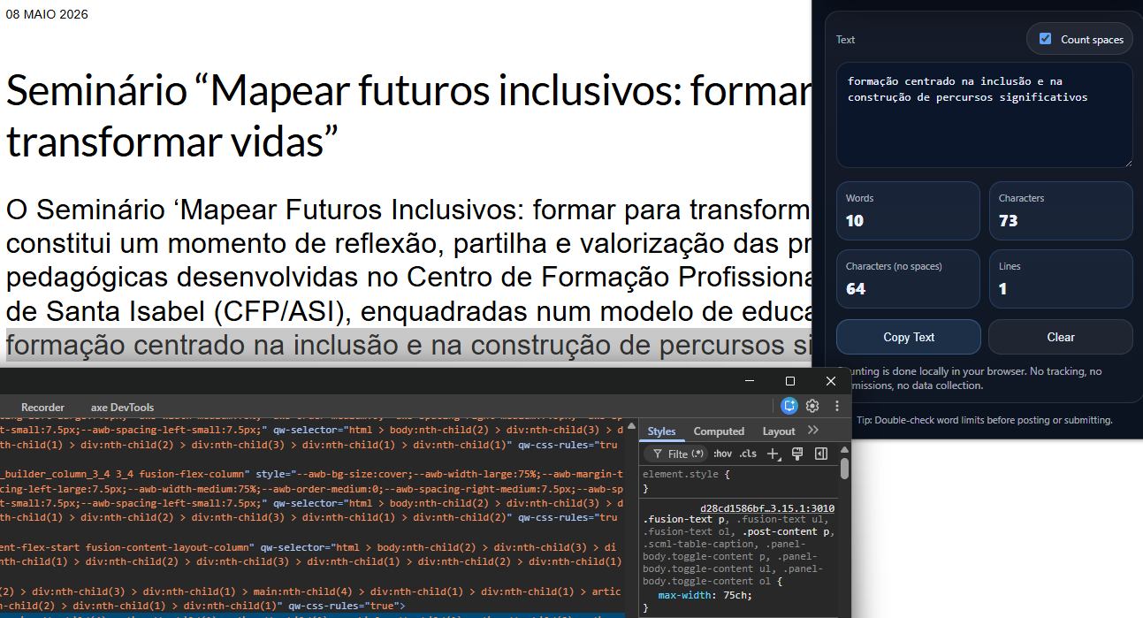
 | Listagem de evidências
 |  |  |  |  | Notas:
 |  |  |  |  | Os blocos e linhas de texto têm a largura máxima limitada a 75 caracteres (max-width: 75ch), abaixo do limite máximo de 100 caracteres recomendado e dentro da gama considerada mais confortável para leitura.

2.4
voltar à página inicial |  |  |  | 2 - USABILIDADE DO CONTEÚDO
 | S | N | NA
 | x |  |  | 2.4 O espaçamento entre linhas não é inferior a 1.5x o tamanho da letra
 |  |  |  | Para assegurar a leitura confortável de blocos de texto deve ser usado um espaçamento entre linhas de 1.5x o tamanho da letra.

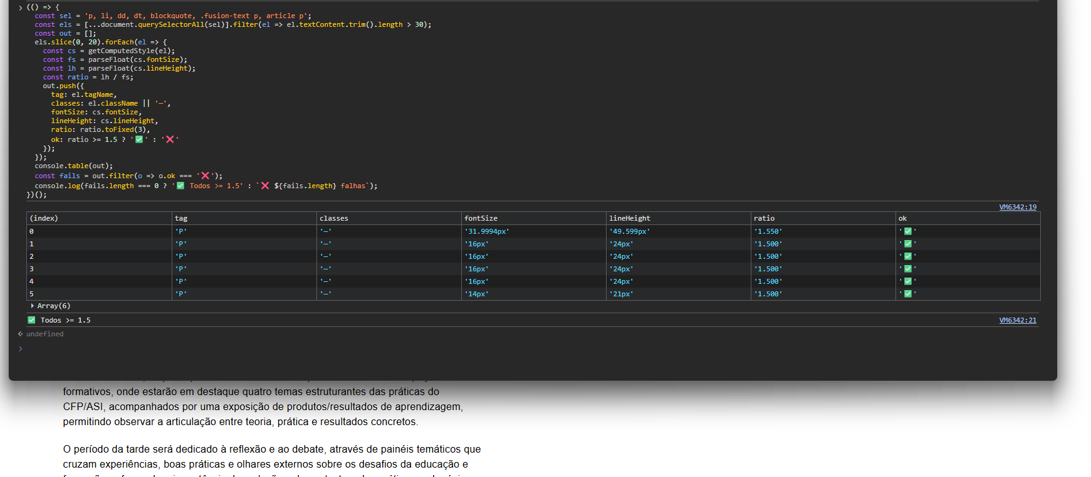
 | Listagem de evidências
 |  |  |  |  | Notas:
 |  |  |  |  | O espaçamento entre linhas do corpo de texto e blocos relacionados é de 1.5 vezes o tamanho da letra, em conformidade com o requisito.

3.3
voltar à página inicial |  |  |  | 3 - ESTRUTURA DA NAVEGAÇÃO
 | S | N | NA
 | x |  |  | 3.3 As hiperligações de texto não devem ser diferenciadas apenas com base na cor
 |  |  |  | As hiperligações de texto devem apresentar um contraste mínimo de 4,5:1 com a envolvente e uma representação visual complementar à cor - idealmente as hiperligações devem apresentar-se sublinhadas. As hiperligações em texto devem apresentar-se da mesma forma em todo o sítio Web.

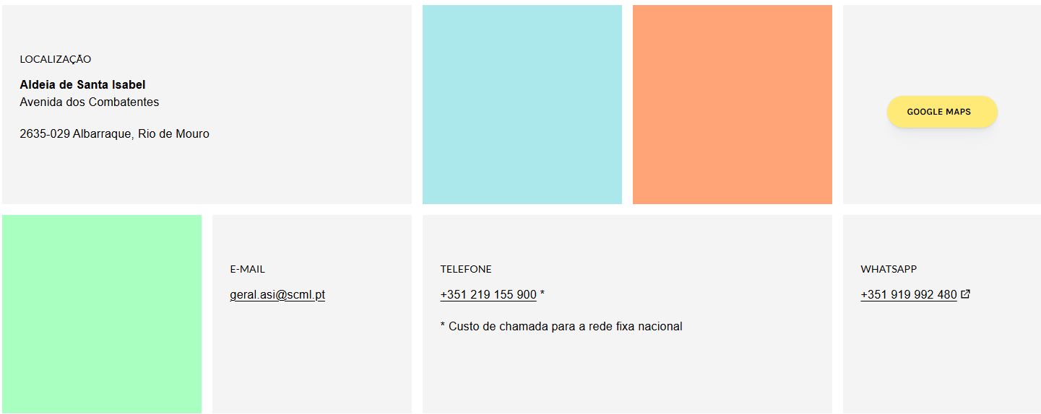
 | Listagem de evidências
 |  |  |  |  | Notas:
 |  |  |  |  | As hiperligações em texto são apresentadas sublinhadas em todo o sítio, com contraste superior a 4,5:1 face à envolvente.

4.1
voltar à página inicial |  |  |  | 4 - ESTRUTURA DA INFORMAÇÃO
 | S | N | NA
 | x |  |  | 4.1 Os documentos longos têm um índice no topo com hiperligações internas para o mesmo
 |  |  |  | Os documentos com mais de três ecrãs de altura deverão ter a hierarquia de cabeçalhos espelhada num índice no topo da página com hiperligações internas para as respetivas secções e subsecções.

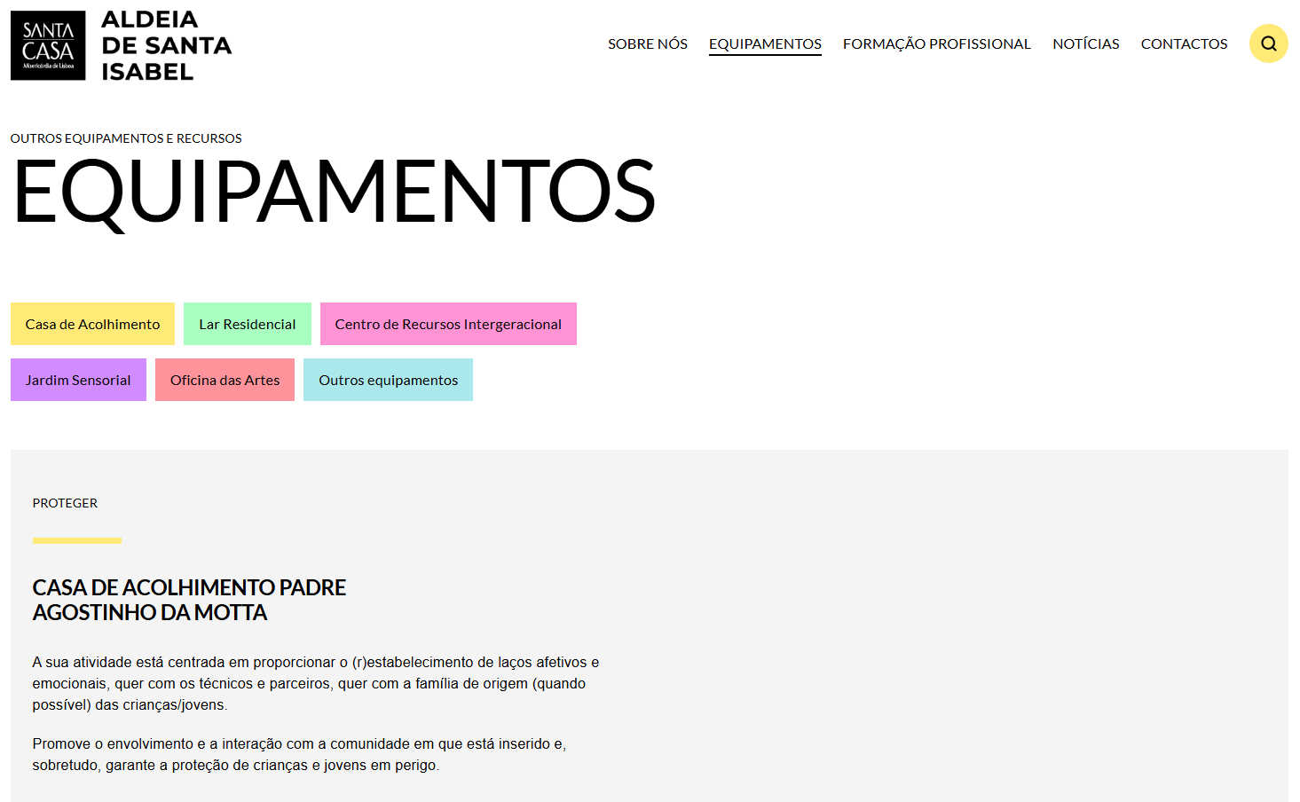
 | Listagem de evidências
 |  |  |  |  | Notas:
 |  |  |  |  | As páginas com conteúdo extenso apresentam, no topo, um índice com hiperligações internas para as respectivas secções e subsecções.

4.2
voltar à página inicial |  |  |  | 4 - ESTRUTURA DA INFORMAÇÃO
 | S | N | NA
 | x |  |  | 4.2 O layout do sítio Web é adaptável a plataformas móveis sem necessidade de efetuar varrimento horizontal
 |  |  |  | O layout do sítio Web deve ser adaptável aos tamanhos mais comuns de visualização, adaptando-se a várias larguras de ecrã sem que surjam barras de varrimento horizontais.

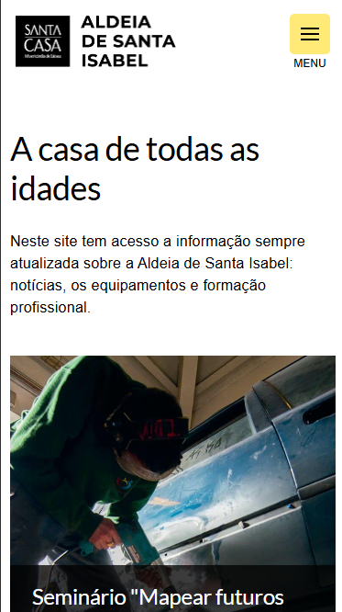
 | Listagem de evidências
 |  |  |  |  | Notas:
 |  |  |  |  | O layout adapta-se aos tamanhos de ecrã mais comuns, incluindo dispositivos móveis, sem surgir barra de varrimento horizontal.

5.2
voltar à página inicial |  |  |  | 5 - ELEMENTOS INTERATIVOS
 | S | N | NA
 | x |  |  | 5.2 Os elementos interativos têm uma dimensão mínima de 44px CSS (44 pontos) (vertical e horizontal)
 |  |  |  | De forma a assegurar que todos os elementos interativos são facilmente acionáveis por qualquer tipo de dispositivo apontador ou toque, estes devem ter a dimensão mínima de 44px CSS de altura e de largura.

 | Listagem de evidências
 |  |  |  |  | Notas:
 |  |  |  |  | Os elementos interactivos do sítio (botões, hiperligações de ícone, controlos de formulário) cumprem a dimensão mínima de 44 pixels CSS na vertical e na horizontal.

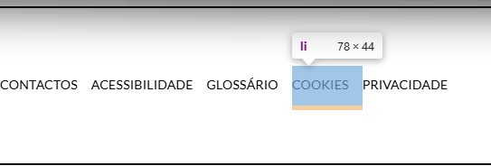

5.4
voltar à página inicial |  |  |  | 5 - ELEMENTOS INTERATIVOS
 | S | N | NA
 | x |  |  | 5.4 Elementos gráficos interativos têm de aparentar ser clicáveis
 |  |  |  | Os elementos gráficos clicáveis devem ser percecionáveis como tal, através da forma, da cor ou do aparente volume.

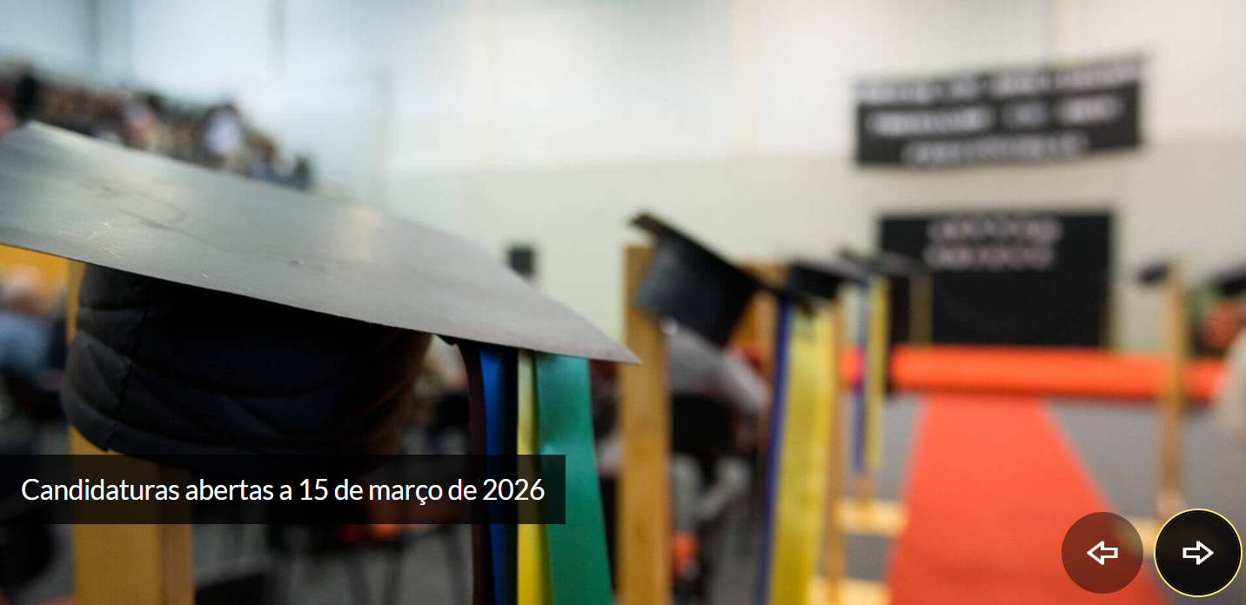
 | Listagem de evidências
 |  |  |  |  | Notas:
 |  |  |  |  | Os elementos gráficos clicáveis (botões, ícones de navegação, setas de carrossel, controlos de vídeo) apresentam forma, cor ou volume que os identificam visualmente como interactivos, distinguindo-os do conteúdo estático.

